蝦皮小楊司機駕照
富詠蝦皮車隊駕照資料(小楊)
蝦皮工號 | 14681 | 蝦皮工號 | 15569
司機姓名 | 江明翰 | 司機姓名 | 徐政偉
手機 | 0935-448144 | 手機 | 0938-421829
駕照 | 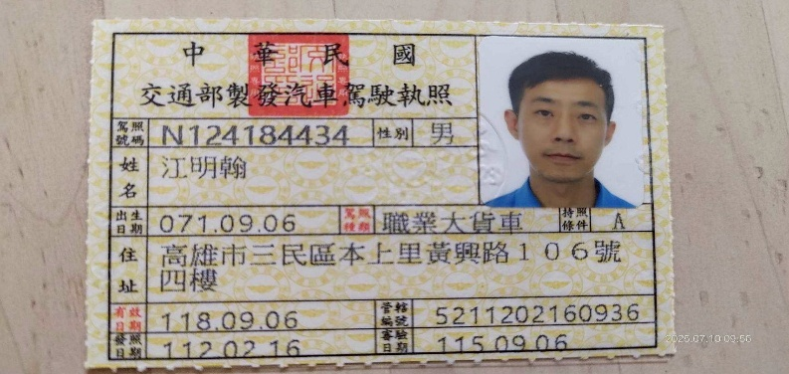 | 駕照 | 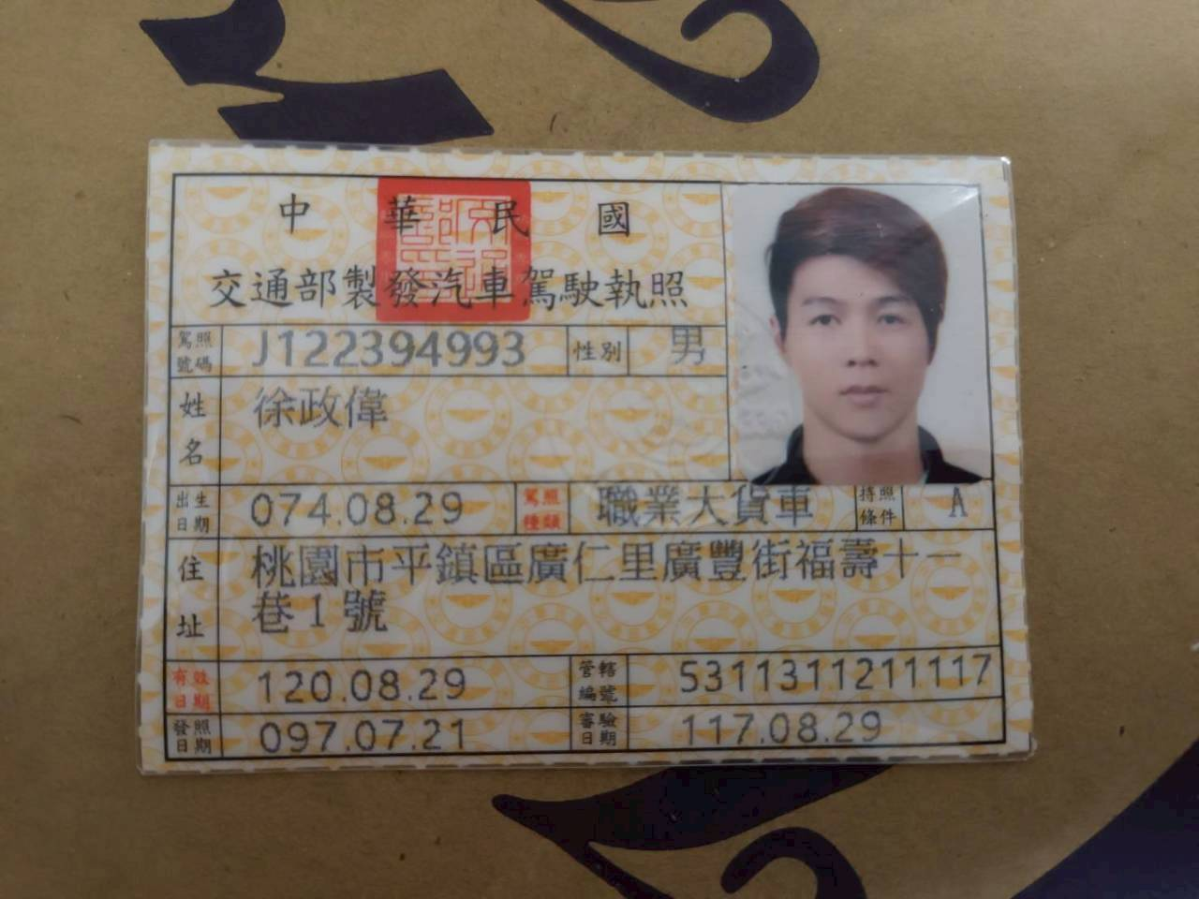
蝦皮工號 | 14774 | 蝦皮工號 | 16323
司機姓名 | 董曜瑱 | 司機姓名 | 陳朝良
手機 | 0902-222253 | 手機 | 0935-737770
駕照 |  | 駕照 | 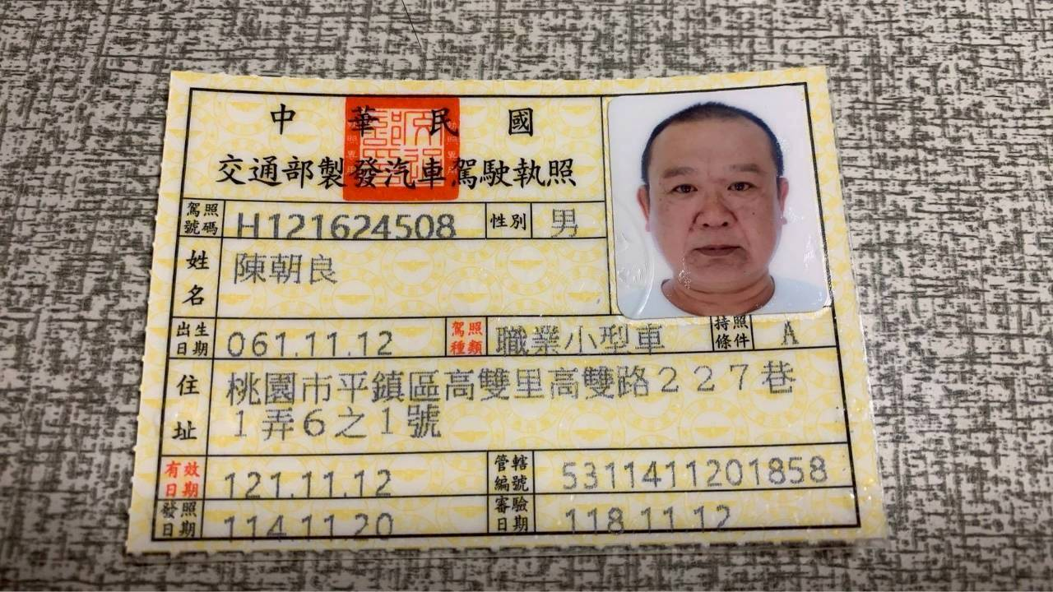
蝦皮工號 | 15079 | 蝦皮工號 | 16916
司機姓名 | 邱建閎 | 司機姓名 | 陳品寰
手機 | 0935-663869 | 手機 | 0922-207024
駕照 | 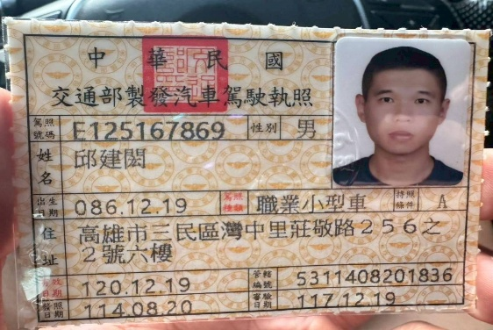 | 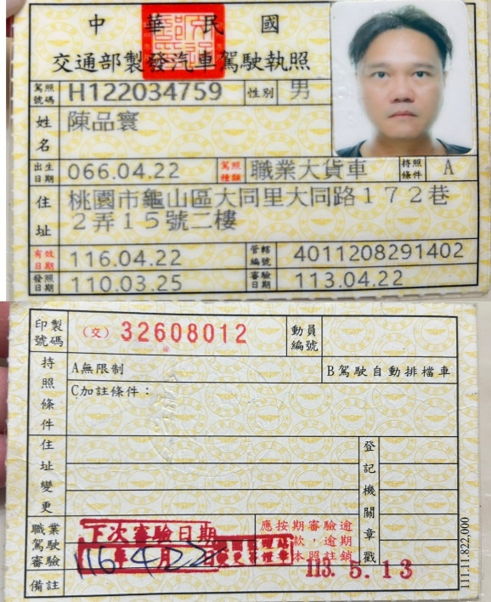 駕照
蝦皮工號 | 15080 | 蝦皮工號 | 16917
司機姓名 | 鍾立威 | 司機姓名 | 范林尊
手機 | 0933-788150 | 手機 | 0921-690747
駕照 | 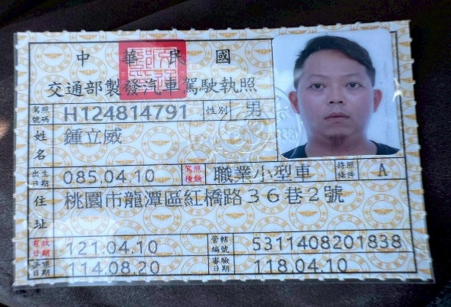 | 駕照
蝦皮工號 | 15278 | 蝦皮工號 | 16918
司機姓名 |  | 司機姓名 | 楊逸堂
手機 |  | 手機 | 0917-195582
駕照 |  | 駕照

蝦皮小楊車輛行照
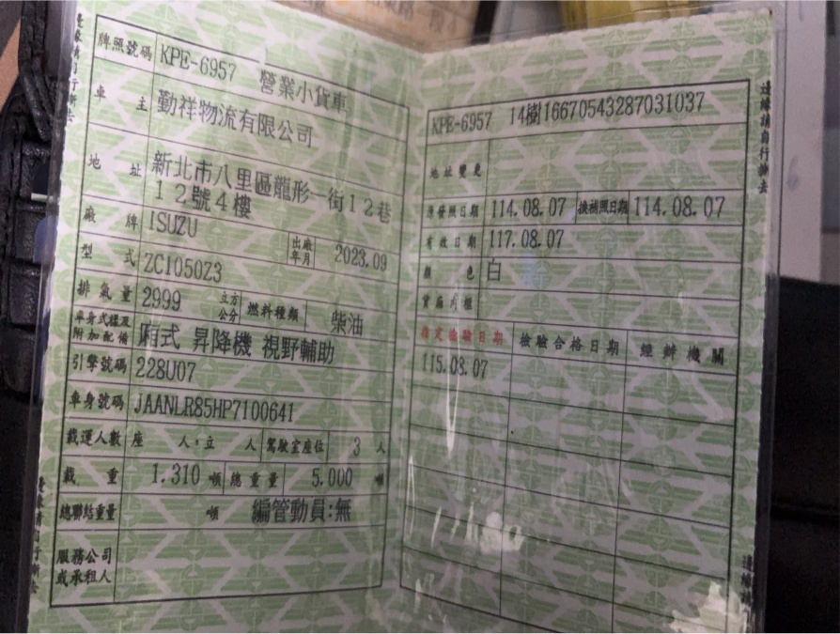
富詠蝦皮車隊行照資料(小楊)
車號 | KPD-1399 | 車號 | KPD-6050
驗車日期 | 115.09.15 | 驗車日期 | 114.12.29
保險到期日 | 115.07.17 | 保險到期日 | 115.07.29
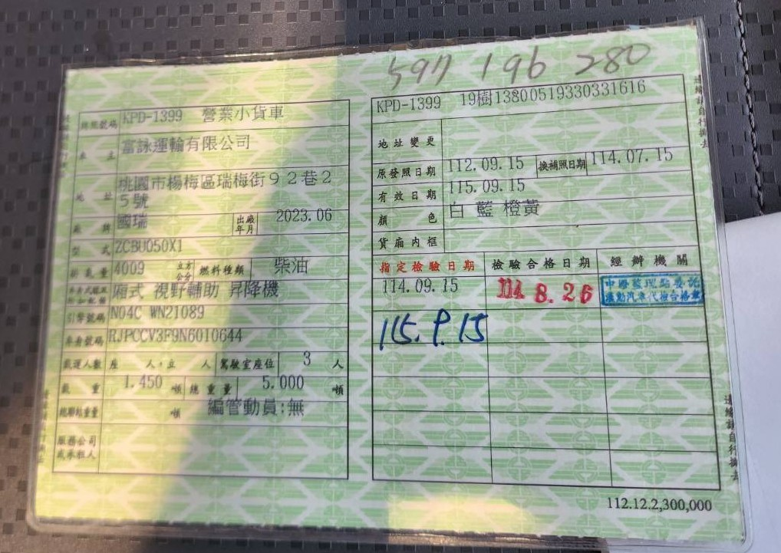 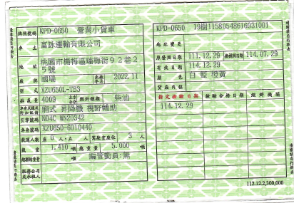
車號 | KPD-6059 | 車號 | KPB-2012
驗車日期 | 114.12.29 | 驗車日期 | 115.11.14
保險到期日 | 115.07.16 | 保險到期日 | 115.11.18
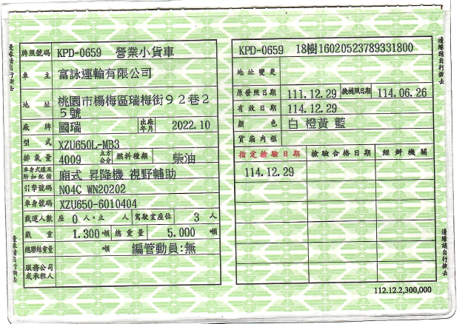 |  | 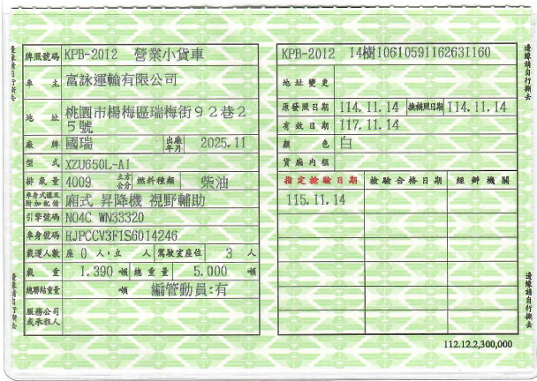
車號 | KPE-6957(外車) | 車號 | KPD-5977(外車)
驗車日期 | 115.08.07 | 驗車日期
保險到期日 |  | 保險到期日

